記載例
 |  |  |  |  |  |  | 団体名 ○○○○○協会
 | ○○○○ |  | 競技 |  |  |  | 記載責任者名 ○△× 太郎

 |  |  |  |  |  |  |  | 異字体報告者数
 |  |  |  |  |  |  |  | １ 名

 |  |  |  | 訂正前 | 姓カナ | ・ | 名カナ
 |  |  |  |  | 姓漢字 |  | 名漢字
 |  |  |  |  | ↓ |  | ↓
番号 | 種別 | 種目 | Ｎｏ. | 訂正後 | 姓漢字 | ・ | 名漢字
1 |  |  |  | 訂正前 | ヨシノ | ・ | ダイスケ
 |  |  |  |  | ヨシ野 |  | 大介
 |  |  |  |  | ↓ |  | ↓
 |  |  |  | 訂正後 | 野 | ・ | 同上
2 |  |  |  | 訂正前 |  | ・

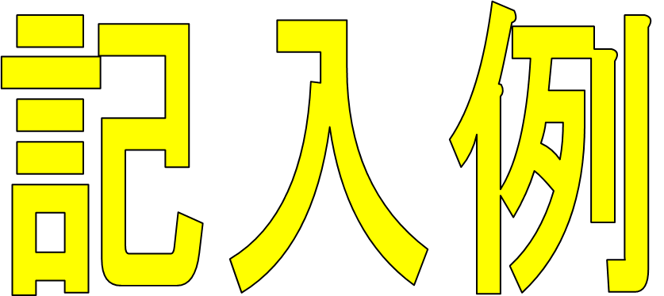
 |  |  |  |  | ↓ |  | ↓
 |  |  |  | 訂正後 |  | ・
3 |  |  |  | 訂正前 |  | ・

 |  |  |  |  | ↓ |  | ↓
 |  |  |  | 訂正後 |  | ・

